Sheet1
 | 动作名称 | 动作要点说明 | 图片
二段对练 | 预备式 | 并步直立，头正身直，行礼时目视前方。 | 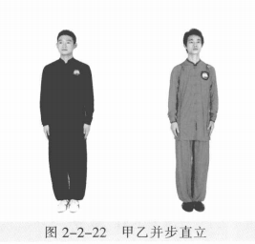
 | 甲 乙 起 势 | (1)甲左转向左开步与肩同宽，乙右转向右开步与肩同宽。 (2)甲乙两手从身体两侧匀速上抬至与头同高。 (3)甲乙两腿屈膝，两手内合于体前自然下落。 (4)甲乙重心左移，进步成右虚步，右手背相搭，左手抬至胸腹前。 | 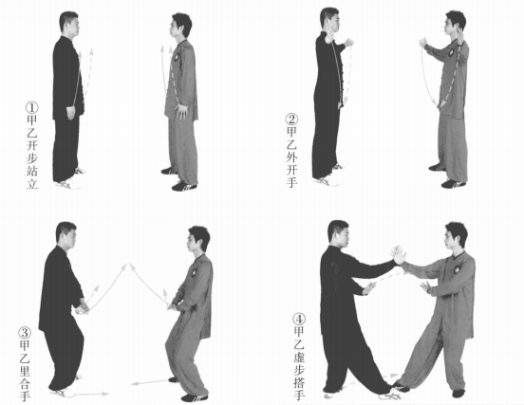
 | 甲乙高探马 | (1)甲重心前移，左脚上步套在乙右腿外，全脚掌虚着地。左手搭乙右肘， 双手挤按乙右臂。目视乙方。 (2)甲左脚尖内扣，向后、向上勾挂乙右脚。乙右腿抬起化解甲勾腿。 (3)乙右脚落地，左脚进步套在甲右腿外侧成左虚步，左手搭甲右肘，双手 推按甲右臂。甲左脚向后落成右虚步，甲乙目视对方。 (4)乙左脚尖内扣，向后、向上勾挂甲右脚。甲右腿抬起化解乙勾腿。 | 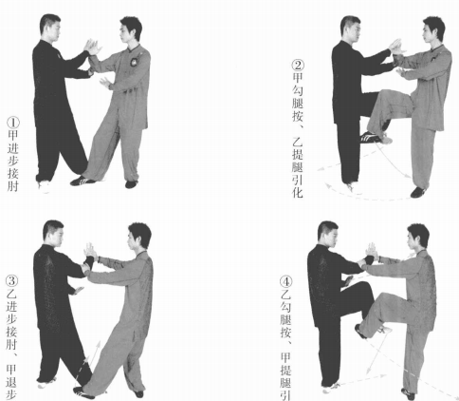
 | 甲玉女穿梭、乙右顺步倒撵猴 | 甲右脚落地，左脚进步成左弓步，左 手俯掌穿插乙喉部，右掌收至体前。乙左 脚退步成右弓步，右手压甲左臂，左手收 至左胯前，甲乙目视对方 | 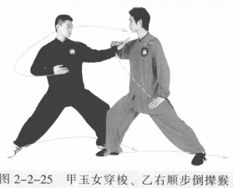
 | 甲转身懒扎衣、乙左顺步倒撵猴 | 甲左脚尖内扣，身体松沉；右胯后 收，右腿向后扫击乙右腿；随即右掌劈乙面部，左手拇指卡在左腰间。乙右脚退步、左脚撤步成左虚步，左手拦压甲右 臂，右手屈肘收至体前。甲乙目视对方。 | 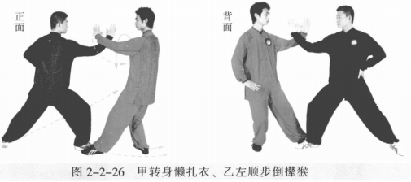
 | 甲左蹬跟、乙右顺步倒撵猴 | 甲身体右转，右手向上、向后引化，左手向左前方顺腿撩出；左脚蹬击乙腹 部。乙左脚退步，右脚全脚掌虚着地；右手上提，拦击甲左脚，左手收至胸前。 | 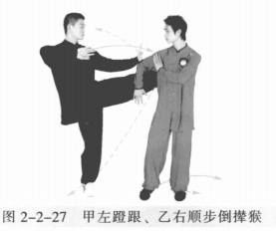
 | 甲右拍脚、乙左顺步倒撵猴 | 甲左脚落地，身体左转，右脚上摆踢击乙腹部；左手向后上摆，右手向前护 右脚。乙右脚退步，左脚撤步成左虚步；身体右转，左手拦击甲右脚，右手收至 体侧。甲乙目视对方。 | 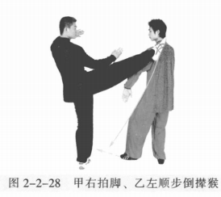
 | 乙玉女穿梭、甲右顺步倒撵猴 | 乙左脚进步成左弓步；左手俯掌穿插甲喉部，右掌掌心向下至胸前。甲右脚 后收落地成右虚步；右手上提向内拦压乙左臂，左手掌心向下收至体前。目视对方。 | 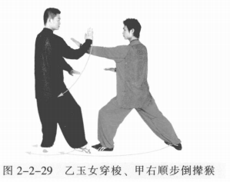
 | 乙转身懒扎衣、甲左顺步倒撵猴 | 乙右胯后收，身体松沉右转360°,右腿向后扫击甲右腿，右掌劈击甲面部， 左手卡于腰间。甲右脚退步，左脚撤步成左虚步，身体右转；同时左手上提向内 拦压乙右臂，右手向下收至体前。 | 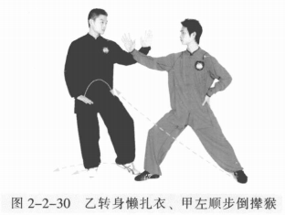
 | 乙左蹬跟、甲右顺步倒撵猴 | 乙身体右转，右手向上向后引化，左手向左顺腿撩出，左脚蹬击甲腹部。甲 左脚退步，右脚撤步成右虚步；右手上提向下、向后拦击乙左脚踝部，左手收至 胸前。 | 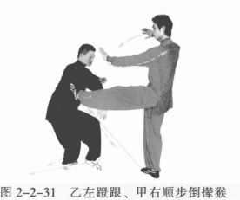
 | 乙右拍脚、甲左顺步倒撵猴 | 乙左脚落地，身体左转，右脚上摆踢击甲腹部；左手向后上，右手向前护右 脚，掌心向下。甲右脚退步，左脚撤步成左虚步；身体右转；左手向下向外拦击 乙右脚踝部，右手收至胸前成侧立掌。 | 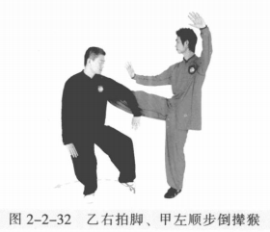
 | 甲乙收势 | (1)甲左转向左开步与肩同宽，乙右转向右开步与肩同宽。 (2)甲乙两手从身体两侧匀速上抬至与头同高。 (3)甲乙两腿屈膝，两手内合于体前自然下落。 (4)甲乙重心左移，进步成右虚步，右手背相搭，左手抬至胸腹前。 | 